Sheet3
1. 산업안전보건위원회 포함 부탁드립니다. (사업장 정보관리)

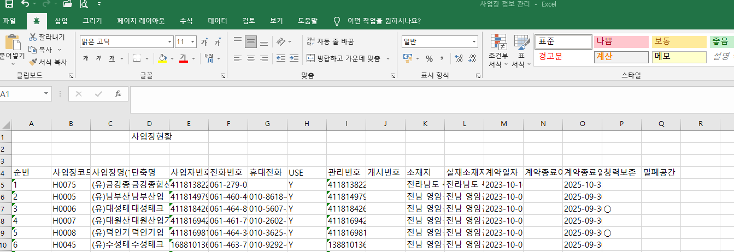

2. 전체 엑셀로 받으면 청력과 밀폐 데이터만 있어요

